Landing page Valentine
TEMPLATE YÊU CẦU THIẾT KẾ |  |  |  |  |  | Thông tin cần biết

Nhóm sản phẩm: | PG3 |  | Người đề nghị: | Lâm Trúc Quỳnh |  | STT | Loại hình hỗ trợ | Workload thực hiện | Thời gian nhận yêu cầu
Sản phẩm: | JJSG |  | Vị trí công tác: | Coor MKT |  | 1 | Landing Page | 2 – 3 | trước 10 ngày
Loại thiết kế: | Subweb |  | Email: | quynhlt2@vng.com.vn |  | 2 | Normal Subweb | 3 – 3.5
Ngày gửi yêu cầu: | 2014-03-14 |  | Ext: | 6213 |  | 3 | Infographic Subweb | 6 – 6.5
Ngày mong muốn hoàn thành: | 2014-03-17 |  |  |  |  | 4 | Ad banners | 1 – 3

Sự kiện/Promotion/Giải đấu: | Alpha test Nhai Cơ Tam Quốc |  |  |  |  | Ngoài ra còn có những thông tin về yêu cầu hỗ trợ cho các thiết kế kế khác, các bạn có thể xem tại link dưới đây
Menu: | Có nút: Chơi ngay. Khi chưa đến tgian test, user bấm vào sẽ hiện ra thời gian diễn ra chương trình.
Mô tả chương trình: | Alpha test Nhai Cơ Tam Quốc: Trong thời gian diễn ra chương trình, gamer vào subweb nhận code và kích hoạt code để tham gia Alpha test NCTQ Thời gian: 19/03 đến 04/04 |  |  |  | 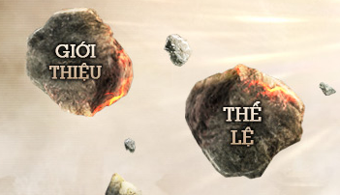 | http://wo.vng.com.vn/wiki/archives/5587
Nội dung: | 1. Trình bày bình thường: - Nội dung products tự dàn |  |  |  | 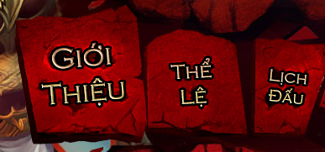
Gợi ý thiết kế theo yêu cầu: | - Dùng màu săc mang phong cách tiên hiệp - Các button không làm theo kiểu truyền thống, cần làm cách tân, nhìn bay bổng: Giới Thiệu, Nhận Code, Kích Hoạt Code - Hình ảnh nhân nữ đẹp bắt mắt
Mức độ quan trọng:
Duyệt thiết kế: |  | (yêu cầu duyệt từ 4g chiều cho đến trước 9g sáng hôm sau, nếu không có feedback tức là DnD có toàn quyền quyết định cho thiết kế này)
Thời gian chỉnh sửa: | 0.5 days | Chỉnh sửa về mặt thiết kế chứ không phải thay đổi theo 1 ý tưởng khác

